Leeswijzer
Leeswijzer

In deze leeswijzer wordt kort de inhoud van de tabellen besproken. Daarna wordt meer in detail ingezoomd op één van de tabellen.

Inhoud tabellenset
Het onderzoek 'SRG-Uitstroom' levert een drietal tabellen over het vinden van werk met en zonder re-integratieondersteuning vanuit de algemene bijstand of vanuit een niet-uitkeringsgerechtigde (NUG-) positie. Voor de eerste tabel (U.1) bestaat de populatie uit het aantal gestarte banen in het eerste halfjaar van 2020 van personen die een bijstandsuitkering of NUG-positie hadden. Vervolgens is aangegeven of de banen zijn gestart vanuit een re-integratievoorziening, waarbij verder uitgesplitst wordt naar type en duur van de voorziening. De tweede tabel (U.5) geeft het aantal startende banen in het eerste halfjaar van 2020 van personen vanuit algemene bijstand weer. Het betreft in deze tabel dus een deelpopulatie van tabel U.1. Bovendien wordt in tabel U.5 uitgesplitst naar duur van de bijstandsuitkering in plaats van naar de duur van de voorziening. In tabel U.6 wordt gekeken naar het aantal personen met een startende baan in het eerste halfjaar van 2020, vanuit algemene bijstand of NUG-positie. Er wordt in deze tabel uitgesplitst naar geslacht, leeftijd en migratieachtergrond. Een persoon met meerdere voorzieningen wordt in deze tabel maar één keer meegeteld.

Tabel U.1 Startende banen vanuit algemene bijstand/NUG naar type voorziening en duur voorziening
In tabel U.1 is te zien dat er 68 duizend banen zijn gestart in de eerste helft van 2020 door personen die een maand eerder een algemene bijstandsuitkering ontvingen of een NUG-positie hadden (kolom D). Hierbij zijn 35 duizend van deze banen gestart vanuit de algemene bijstand (kolom E) en 33 duizend vanuit een NUG-positie (kolom F). In de figuur hieronder zijn de 68 duizend gestarte banen uitgesplitst naar het wel of niet hebben van een voorafgaande re-integratievoorziening en of de baan gestart is vanuit bijstand of een NUG-positie. Te zien is dat bij 16 duizend gestarte banen de persoon een re-integratievoorziening had in de maand waarin de baan startte of in de maand ervoor (kolom H). In de tabel valt ook te zien dat bij het grootste deel (bijna 12 duizend) de voorziening minder dan een jaar liep. Bij bijna 15 duizend van de banen met voorafgaande re-integratievoorziening was er in de maand voor de start van de baan een bijstandsuitkering (kolom I) en bij 1,5 duizend werd de baan gestart vanuit een NUG-positie (kolom J). Bij 52 duizend banen die gestart zijn vanuit algemene bijstand of NUG was er geen sprake van een (voorafgaande) re-integratievoorziening (kolom AF). Hiervan waren er bijna 21 duizend met een bijstandsuitkering vóór de start van de baan en bijna 32 duizend met een NUG-positie.
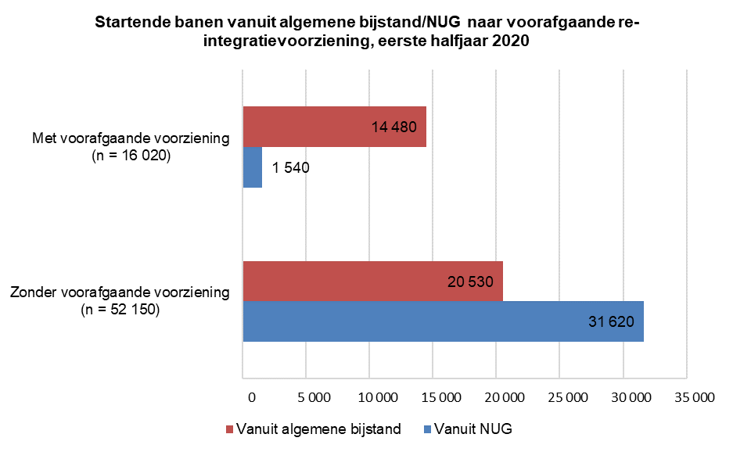
Situatie maand na start baan
Voor de 68 duizend gestarte banen is ook gekeken naar de situatie in de maand volgend op de start van de baan. Als er nog steeds sprake was van een lopende baan is tevens gekeken of de persoon op dat moment een re-integratievoorziening of uitkering ontving. Bij 14 duizend van de 16 duizend gestarte banen met een voorafgaande re-integratievoorziening was de persoon die aan de baan begon, een maand later nog steeds werkzaam (kolom L). Bij drie kwart van de banen liep tegelijkertijd een re-integratievoorziening (paarse en groene categorie van linker staaf). In meer dan de helft van de gevallen was er naast de baan nog een bijstandsuitkering (paarse en rode categorie van linker staaf). Van de 52 duizend banen die gestart zijn zonder voorafgaande re-integratievoorziening was bij 46 duizend banen één maand na de start van de baan nog steeds sprake van een baan (kolom AJ). Het merendeel ontving hierbij nog steeds geen re-integratievoorziening (rode en blauwe categorie van rechter staaf).
